상품제안서
탠디 뉴웨이브 호텔 발매트 1매 | 상품코드: F28549

 |  |  |  |  |  |  | 02-412-0044 | www.easy1.co.kr
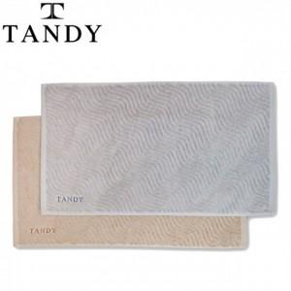

【상세/제작정보】 | 기본수량 미만 인쇄시 비용 추가. 자수 10자 이내.

【인쇄/포장옵션】 | 자수 / 포장지포장

【공급단가】 | 수량 | 100~ | 300~ | 500~ | 1,000~ | 3,000~
*VAT별도 | 단가 | 10,200원 | 10,030원 | 9,770원 | 9,600원 | 9,350원

【상품 URL】 | http://www.easy1.co.kr/src/goods_detail.php?gdno=28549

